Data
Device | Metric (Group A) | Metric (Group B) | Предположим, что у нас пользователи могут заходить на сайт с двух типов устройств: компьютер (PC) или мобильный телефон (mobile). Мы проводим рекламную компанию, и под успехом понимаем факт захода на сайт.
PC | 0 | 0 | 1) Посчитаем статистики контрольной и тестовой группах
PC | 0 | 0 |  | Group A |  |  | Group B
PC | 0 | 0 |  | PC | MOBILE | ALL | PC | MOBILE | ALL
PC | 0 | 1 | пользователей | 44 | 56 | 100 | 44 | 56 | 100 | 44000 | 56000
PC | 0 | 0 | успехов | 7 | 41 | 48 | 10 | 47 | 57
PC | 0 | 0 | доля успехов | 0.159 | 0.732 | 0.480 | 0.227 | 0.839 | 0.570
PC | 1 | 0 |  |  |  |  |  |  |  | B | A
PC | 0 | 0 | 2) На вкладке (SRS index) заранее сгенерированные случайные индексы элементов для бутстреп процедуры |  |  |  |  |  |  | 35 PC | 52 PC |  | 0
PC | 0 | 0 | 3) Построим гистограмму числа пользователей PC в случайном семпле (ширина бина 2 единицы) |  |  |  |  |  |  | 65 ios | 48 ios |  | 10%
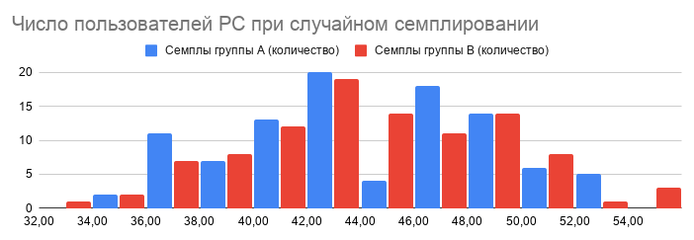
PC | 0 | 1 |  |  |  |  |  |  |  | 6.5 | 4.8 | 1.7
PC | 0 | 0
PC | 0 | 0
PC | 0 | 1
PC | 0 | 0
PC | 1 | 0
PC | 0 | 0
PC | 0 | 1
PC | 0 | 0
PC | 0 | 0
PC | 0 | 0
PC | 0 | 1
PC | 0 | 0 | Мы видим, что при случайном семплировании размеры страт могут сильно отличаться от истинных значений
PC | 1 | 0 | Позже мы увидим, насколько негативно эти отклонения сказываются на дисперсии и научимся с этим бороться
PC | 0 | 0
PC | 0 | 0
PC | 0 | 1
PC | 0 | 0
PC | 1 | 0
PC | 0 | 0
PC | 0 | 1
PC | 0 | 0
PC | 0 | 0
PC | 1 | 0
PC | 0 | 0
PC | 0 | 0
PC | 0 | 1
PC | 0 | 0
PC | 0 | 0
PC | 0 | 0
PC | 1 | 1
PC | 0 | 1
PC | 0 | 0
PC | 0 | 0
PC | 1 | 0
mobile | 0 | 1
mobile | 1 | 1
mobile | 0 | 0
mobile | 1 | 1
mobile | 1 | 1
mobile | 1 | 0
mobile | 0 | 1
mobile | 1 | 1
mobile | 1 | 1
mobile | 0 | 1
mobile | 1 | 0
mobile | 1 | 1
mobile | 0 | 1
mobile | 1 | 1
mobile | 0 | 1
mobile | 1 | 1
mobile | 1 | 0
mobile | 0 | 1
mobile | 1 | 1
mobile | 1 | 0
mobile | 1 | 1
mobile | 1 | 1
mobile | 1 | 1
mobile | 1 | 1
mobile | 0 | 1
mobile | 1 | 1
mobile | 1 | 1
mobile | 0 | 1
mobile | 1 | 0
mobile | 1 | 1
mobile | 0 | 1
mobile | 1 | 1
mobile | 0 | 0
mobile | 1 | 1
mobile | 1 | 0
mobile | 1 | 1
mobile | 0 | 1
mobile | 1 | 1
mobile | 1 | 1
mobile | 1 | 1
mobile | 0 | 1
mobile | 1 | 1
mobile | 1 | 1
mobile | 1 | 1
mobile | 1 | 1
mobile | 1 | 1
mobile | 1 | 1
mobile | 0 | 1
mobile | 1 | 1
mobile | 1 | 0
mobile | 1 | 1
mobile | 1 | 1
mobile | 1 | 1
mobile | 0 | 1
mobile | 1 | 1
mobile | 1 | 1

